入力提出方法
入力・提出方法

Ⅰ.計算シートを入力する

「１計算シート」の必要事項を入力してください。
※「１計算シート」での計算結果が、「３計算結果」に自動転記されます。
1

入力が終了しましたら、「２提出前チェックシート」で記入漏れがないか確認してください。
２

Ⅱ.申請フォームを入力する

申請画面（リンク）へアクセスし必要事項を入力してください。
【計算シート】の記載がある項目については「３計算結果」に自動転記された情報を記入してください。
1

書類添付欄「記載内容を確認するための書類」に、「３計算結果」に自動転記された
「記載内容を確認するための書類」をアップロードしてください。
※自動転記された書類以外の書類を添付する場合は、「予備」欄にアップロードしてください。
2

書類添付欄に、本Excel資料をアップロードし申請してください。
3

１計算シート
１ 令和６年度仕入控除税額に関する計算シート

◎黄色のセル部分に記入してください。

基本情報

代表者所在地
開設者名称（法人名・保健医療機関等名）
代表者職・氏名

交付決定兼額の確定について（別記）
交付確定額（合計） |  |  |  |  |  |  |  | 円

【仕入控除税額（返還額）がない場合】 ①～⑥
※①～⑥のうち該当するものにプルダウンで「○」を選択してください（①、②、⑤の場合、右側の黄色のセル部分にも記入してください）

 | ① | 消費税の申告義務がない（課税売上1,000万円以下） |  |  |  |  | ⅰ基準期間（前々年度）における課税売上高 |  |  |  |  |  |  |  |  |  |  |  | 円
 |  |  |  |  | ⅱ特定期間（前年度の開始から６カ月）における課税売上高 |  |  |  |  |  |  |  |  |  |  |  |  |  | 円

 | ② | 消費税の申告義務がない（新規設立・開業） |  |  |  |  |  |  |  |  | 設立・開業日 |  |  |  | 令和 |  | 年 | 月 | 日
 |  |  |  |  | 法人の場合は「〇」を選択し設立時の「資本金or出資金」を記入してください |  |  |  |  |  |  |  |  |  |  |  |  |  | 円

 | ③ | 簡易課税方式により申告している

 | ④ | インボイス制度における２割特例の適用を受けている

 | ⑤ | 公益法人等であって、特定収入割合が５％を超えている（医療法人社団及び医療法人財団を除く） |  |  |  |  |  |  |  |  |  |  |  | 特定収入割合 |  |  |  |  | ％

 | ⑥ | 補助対象経費にかかる消費税を、個別対応方式において、「非課税売上のみに要するもの」として申告している

※①～⑥を選択した場合は 以下【仕入控除税額（返還額）がある場合】への記入は不要です。

【仕入控除税額（返還額）がある場合】 ⑦ア~⑦ウ
※①~⑥の項目に該当がない場合
以下の黄色のセル部分に必要事項を記入してください。ア～ウは、該当するものにプルダウンで「○」を選択してください

（課税売上割合）
 | 課税資産の譲渡等の対価の額 |  |  |  |  | 円 | ････ ａ
 | 資産の譲渡等の対価の額 |  |  |  |  | 円 | ････ ｂ

３か所から該当するものにプルダウンで「〇」を選択
 | 課税売上割合 ａ／ｂ＝ |  |  |  |  |  | ････ c
 |  |  |  | ※自動で計算されますが、税額控除の計算で端数処理している場合には、端数処理した金額を直接入力してください
 |  |  |  | （注：申告書に記載された％をそのまま入力するわけではありません）

 | ⑦ ア | 課税売上割合が９５％以上かつ課税売上高が５億円以下の法人等の場合
 |  | ■補助金対象経費の内訳（交付確定額ではなく補助金により購入等をした経費の内訳です） |  |  |  |  |  |  |  |  | ■⑦ア選択時に以下確認してご回答ください
 |  | 対象経費の内訳 |  | 課税仕入額 （１０％） | 課税仕入額 （８％） |  | 非課税・ 不課税仕入額 |  | 合 計 |  | ・以下正しければ□に✔を選択をお願いします
 |  |  |  |  |  |  |  |  |  |  |  | 内訳の「課税仕入額」及び「非課税・不課税仕入額」の分類は、税務署に申告済の内容と相違ありません。
 |  |  |  |  |  |  |  |  | 0
 |  |  |  |  |  |  |  |  | 0
 |  |  |  |  |  |  |  |  | 0
 |  | 合 計 |  | 0 | 0 |  | 0 |  | 0 |  | ・内訳合計（ｆ）が補助金の「交付確定額（合計）」と相違ある場合は理由をご記入ください
 |  |  |  | ｄ | ｅ |  |  |  | ｆ
 |  | （仕入控除税額（返還額）） |  |  |  |  |  |  |  |  | （例）補助金対象経費を満額で記載したため。
 |  | （補助金の額の確定額×１０／１１０×(ｄ／ｆ))＋
 |  | （補助金の額の確定額×８／１０８×(ｅ／ｆ))＝

 | ⑦ イ | 課税売上割合が９５％未満の法人等、又は課税売上割合が９５％以上かつ課税売上高が５億円を超える法人等であって、一括比例配分方式により消費税の申告を行っている場合
 |  | ■補助金対象経費の内訳（交付確定額ではなく補助金により購入等をした経費の内訳です） |  |  |  |  |  |  |  |  | ■⑦イ選択時に以下確認してご回答ください
 |  | 対象経費の内訳 |  | 課税仕入額 （１０％） | 課税仕入額 （８％） |  | 非課税・ 不課税仕入額 |  | 合 計 |  | ・以下正しければ□に✔をお願いします
 |  |  |  |  |  |  |  |  |  |  |  | 内訳の「課税仕入額」及び「非課税・不課税仕入額」の分類は、税務署に申告済の内容と相違ありません。
 |  |  |  |  |  |  |  |  | 0
 |  |  |  |  |  |  |  |  | 0
 |  |  |  |  |  |  |  |  | 0
 |  | 合 計 |  | 0 | 0 |  | 0 |  | 0 |  | ・内訳合計（ｉ）が補助金の「交付確定額（合計）」と相違ある場合は理由をご記入ください
 |  |  |  | g | h |  |  |  | i
 |  | （仕入控除税額（返還額）） |  |  |  |  |  |  |  |  | （例）補助金対象経費を満額で記載したため。
 |  | （補助金の額の確定額×１０／１１０×ｃ×(ｇ／ｉ))＋
 |  | （補助金の額の確定額×８／１０８×ｃ×(ｈ／ｉ))＝

 | ⑦ ウ | 課税売上割合が９５％未満の法人等、又は課税売上割合が９５％以上かつ課税売上高が５億円を超える法人等であって、個別対応方式により消費税の申告を行っている場合
 |  | ■補助金対象経費の内訳（交付確定額ではなく補助金により購入等をした経費の内訳です）
 |  | 対象経費の内訳 |  | 課税仕入額（10％分） |  |  |  |  | 課税仕入額（8％分） |  |  |  |  |  |  | 非課税・ 不課税仕入額 |  | 合 計
 |  |  |  | 課税売上 対 応 分 | 共通対応分 |  | 非課税売上 対 応 分 |  | 課税売上 対 応 分 | 共通対応分 |  |  | 非課税売上 対 応 分

 |  |  |  |  |  |  |  |  |  |  |  |  |  |  |  |  |  | 0
 |  |  |  |  |  |  |  |  |  |  |  |  |  |  |  |  |  | 0
 |  |  |  |  |  |  |  |  |  |  |  |  |  |  |  |  |  | 0
 |  | 合 計 |  | 0 | 0 |  | 0 |  | 0 | 0 |  |  | 0 |  |  | 0 |  | 0
 |  |  |  | ｊ | ｋ |  |  |  | ｌ | ｍ |  |  |  |  |  |  |  | ｎ
 |  | （仕入控除税額（返還額））
 |  | （補助金の額の確定額×１０／１１０×(ｊ／ｎ))＋（補助金の額の確定額×１０／１１０×ｃ×（ｋ／ｎ））＋
 |  | （補助金の額の確定額× ８／１０８×(ｌ／ｎ))＋（補助金の額の確定額× ８／１０８×ｃ×（ｍ／ｎ））＝

 |  | ■⑦ウ選択時に以下、右を確認してご回答ください |  |  |  |  |  | ・内訳合計（ｎ)が補助金の「交付確定額（合計）」と相違ある場合は理由をご記入ください
 |  | ・以下正しければ□に✔をお願いします
 |  |  | 内訳の「課税売上対応分」「共通対応分」 「非課税売上対応分」及び「非課税・不課税仕入額」 の分類は、税務署に申告済の内容と相違ありません。 |  |  |  |  | （例）補助金対象経費を満額で記載したため。

３計算結果
３ 計算結果
参考：申請フォーム ●消費税及び地方消費税に係る仕入控除税額報告書
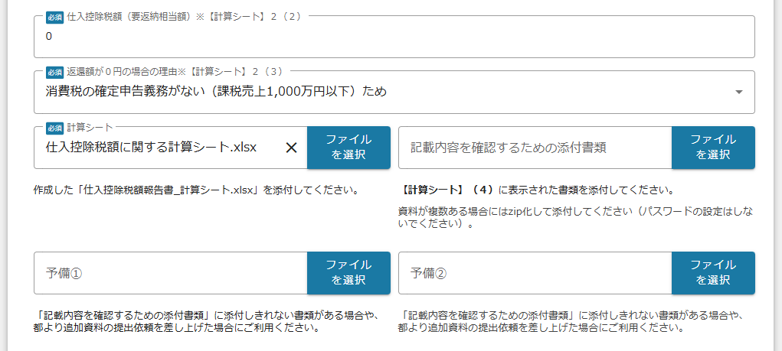
（１）こどもDX推進に向けた医療機関等におけるマイナンバーカード利活用推進事業補助金交付要綱第10条の規定による補助金の額の確定額 |  | ➡ | 金 | 0 | 円

（２）消費税及び地方消費税の申告により確定した消費税及び地方消費税に係る仕入控除税額（補助金返還額） |  | ➡ | 金 | 0 | 円
（３）（返還額が０円の場合のみ）理由
➡

（４）記載内容を確認するための書類
➡ | （計算シートより自動転記）

参考
記載内容を確認するための書類（以下の書類の写しを添付してください）

〇確定申告（第３―（３）号様式） 【簡易課税用】 | 〇確定申告（第３―（１）号様式） 【一般用】
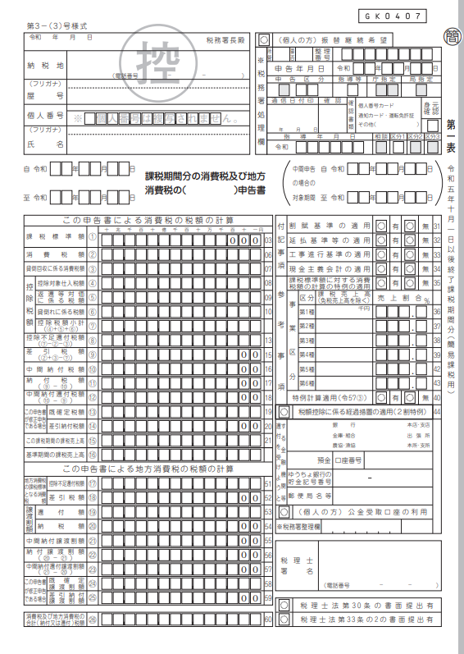
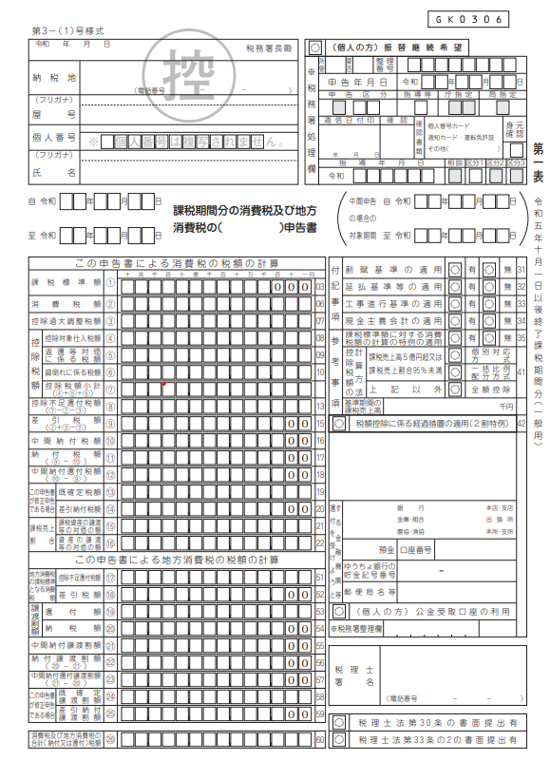

参考
参考

〇課税売上割合・控除対象仕入税額等の計算表（付表２）
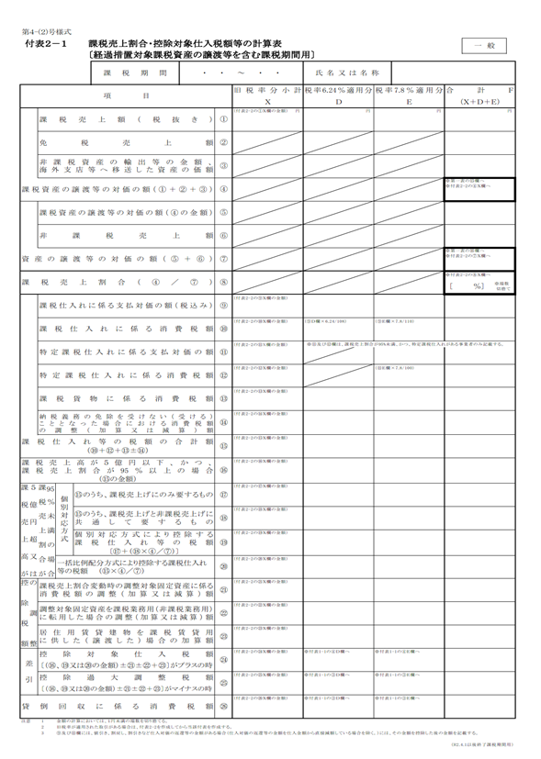
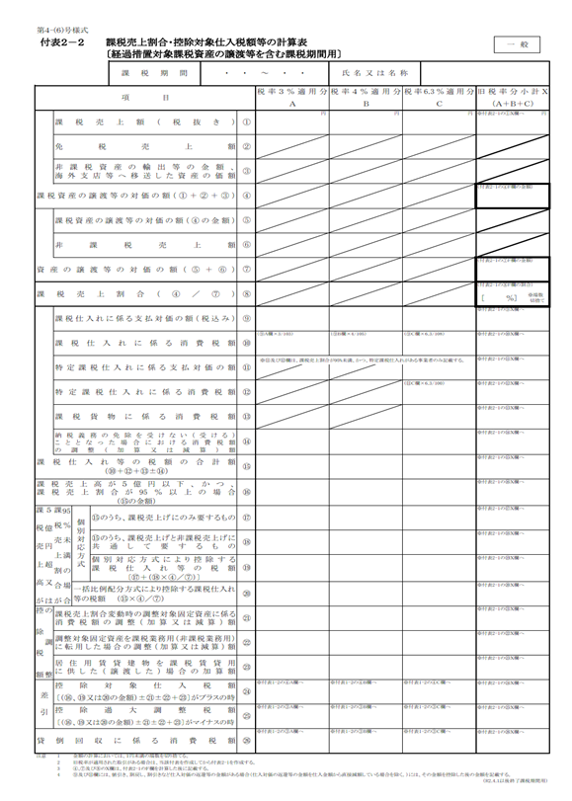
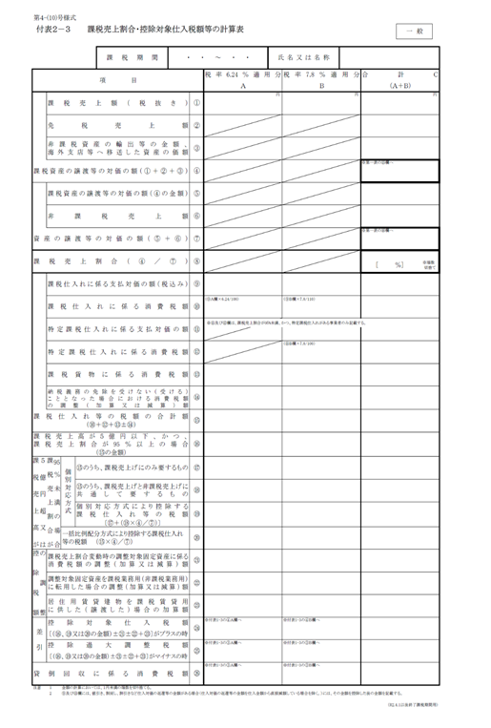

参考
参考
参考

〇特定収入割合の計算表（計算表１～３）
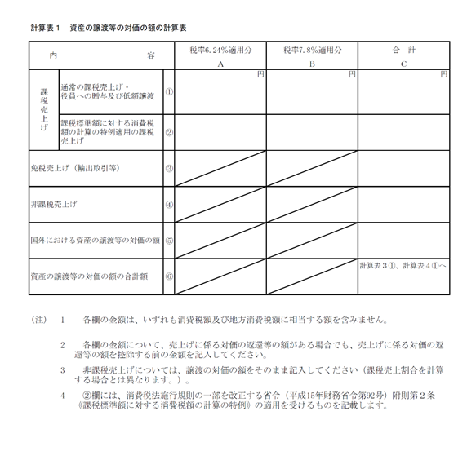
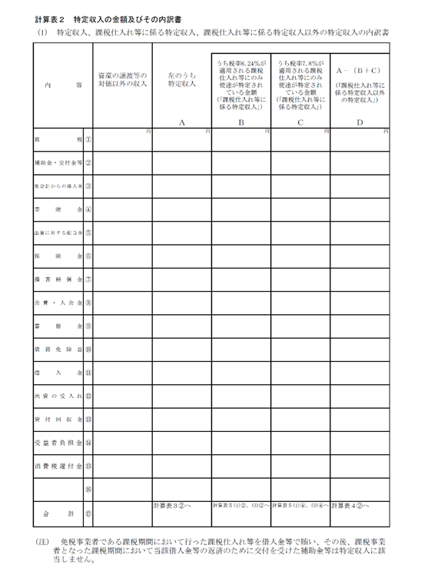
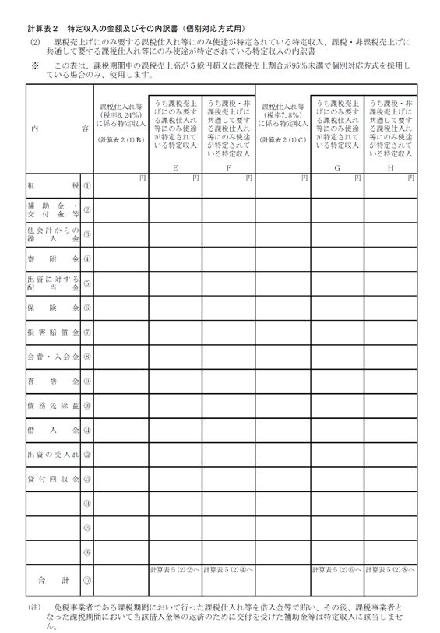

参考
参考

参考

